F.6.1_GUI
Backlog ID | Backlog Item | User Story Description | Acceptance Criteria
PB_25 | Xem số giờ trong kỳ học | Là một thành viên trong BCN khoa, tôi muốn xem số giờ trong kỳ học của các giảng viên để tôi có thể kiểm soát khối lượng giảng dạy của mỗi giảng viên và phân công một cách hợp lý. | AC01 | BCN khoa có thể xem thống kê về số giờ mà mỗi giảng viên phải giảng dạy trong mỗi kỳ học.
 |  |  | AC02 | Hệ thống sẽ tự động chọn kỳ học mới nhất và ngành "Công nghệ Thông tin" khi người dùng truy cập giao diện. | AC02:Hệ thống sẽ tự động chọn kỳ học mới nhất và ngành "Công nghệ Thông tin" khi người dùng truy cập giao diện. |  |  | AC09:Hệ thống sẽ hiển thị thông báo lỗi nếu BCN khoa chọn một kỳ học và ngành chưa có dữ liệu.
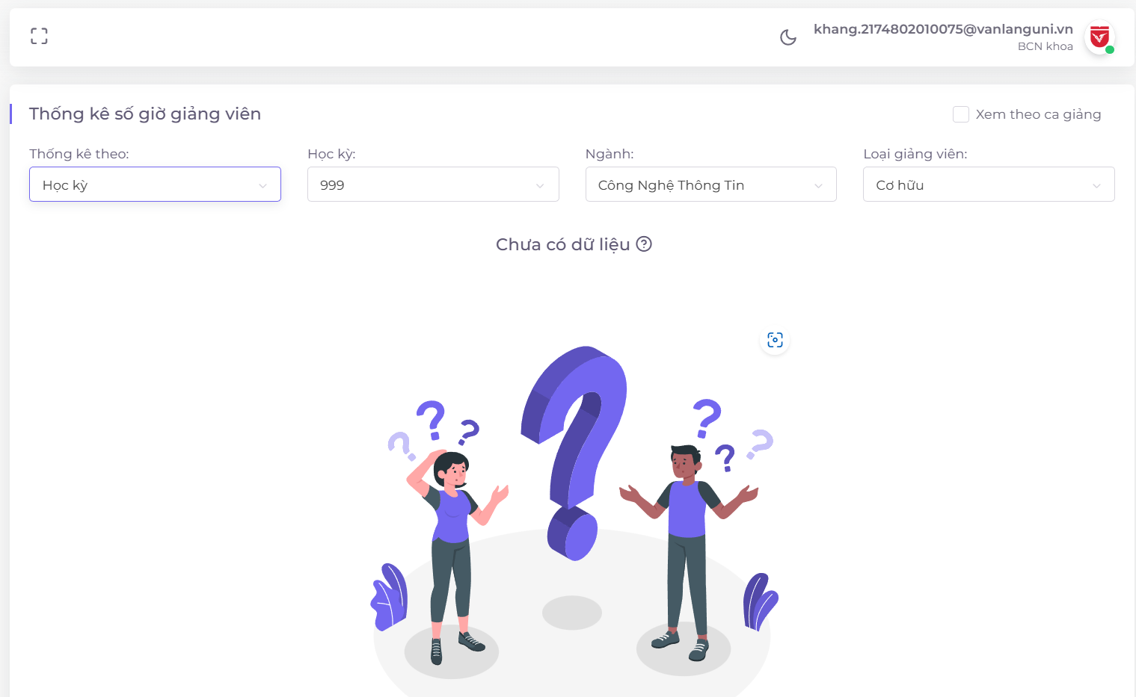
 |  |  | AC03 | Dữ liệu phải được sắp xếp theo thứ tự từ lớn đến nhỏ mặc định. |  | AC06:BCN khoa có thể xuất dữ liệu thống kê.
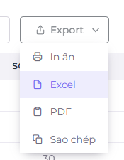
 |  |  | AC04 | BCN khoa có thể xem dữ liệu dưới biểu đồ
 |  |  | AC05 | Hệ thống sẽ hiển thị biểu đồ thể hiện số giờ giảng dạy của từng giảng viên trong học kỳ đó.
 |  |  | AC06 | BCN khoa có thể xem dữ liệu dưới dạng bảng biểu | AC12:BCN khoa có thể tìm kiếm dữ liệu trong bảng.
 |  |  | AC07 | BCN khoa có thể xuất dữ liệu thống kê. | AC05:BCN khoa có thể xem dữ liệu dưới dạng bảng.
 |  |  | AC08 | Các cột trong bảng biểu có thể được sắp xếp.
 |  |  | AC09 | Hệ thống sẽ hiển thị tổng số giảng viên trong thống kê và tổng số giờ trong kỳ học đó. |  |  | AC03:Dữ liệu phải được sắp xếp theo thứ tự từ lớn đến nhỏ mặc định.
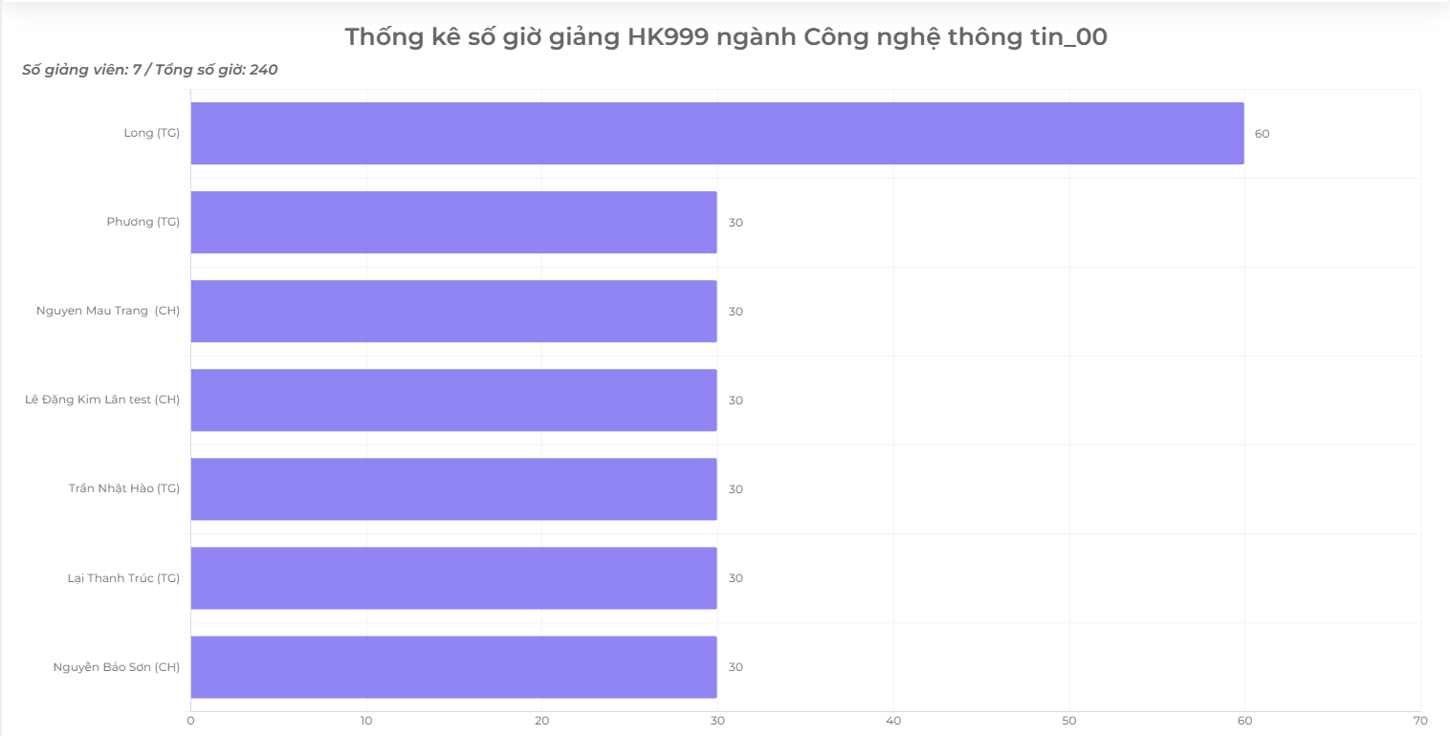
 |  |  | AC10 | Hệ thống sẽ hiển thị thông báo lỗi nếu BCN khoa chọn một kỳ học và ngành chưa có dữ liệu.
 |  |  | AC11 | Biểu đồ phải hiển thị nhãn dữ liệu cho số giờ của từng giảng viên.
 |  |  | AC12 | BCN khoa có thể tìm kiếm dữ liệu trong bảng.
 |  |  | Ac13 | Người dùng có thể xem chi tiết về các lớp học được giảng dạy bởi từng giảng viên.
 |  |  | AC14 | Dữ liệu thống kê phải chính xác, tổng số giờ của mỗi giảng viên phải bằng số giờ của mỗi lớp học do giảng viên đó dạy trong kỳ học đó.
 |  |  | AC15 | Kiểm tra tài liệu đã thành công: -Kiểm tra chức năng: Đã thành công -Kiểm tra tích hợp: Đã thành công | AC13:Người dùng có thể xem chi tiết về các lớp học được giảng dạy bởi từng giảng viên.

GUI
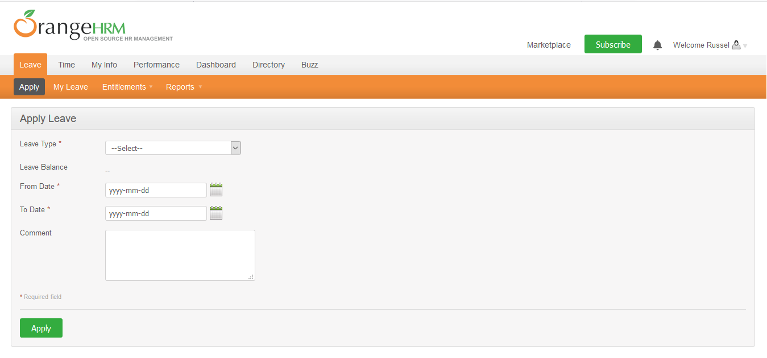

NO. | INPUT FIELD | DESCRIPTION | CONSTRAINTS
1 | Leave Type | Loại nghỉ phép mà cá nhân được hưởng | Bắt buộc chọn từ danh sách. Loại nghỉ phép do Admin thiết lập cho nhân viên trong module Configure Leave Types và Entitlements
2 | Leave Balance | Số dư ngày phép mà cá nhân được phép sử dụng | Read-only
3 | From Date | Ngày bắt đầu nghỉ phép | Bắt buộc chọn từ calendar control
4 | To Date | Ngày kết thúc nghỉ phép | Bắt buộc chọn từ calendar control
5 | Duration | Thời lượng nghỉ phép | Chọn một trong các giá trị sau từ danh sách: • Full Day: Nghỉ trọn ngày • Half Day: Nghỉ nửa ngày • Specify Time – From, To, Duration: Giờ nghỉ cụ thể Field này chỉ xuất hiện khi người dùng chọn From Date = To Date
6 | Partial Days | Hình thức nghỉ phép | Chọn một trong các giá trị sau từ danh sách: • None: giá trị mặc định, nghỉ trọn ngày • All Days: Hệ thống hiển thị Duration field cho phép chọn một trong 2 giá trị từ danh sách: o Half Day – Morning/Afternoon (giá trị mặc định) o Specify Time – From, To, Duration: Giờ nghỉ cụ thể • Start Day Only: Hệ thống hiển thị Duration field cho phép chọn giống mô tả của All Days • End Day Only: Hệ thống hiển thị Duration field cho phép chọn giống mô tả của All Days • Start and End Day: Hệ thống hiển thị Duration field cho phép chọn giống mô tả của All Days Field này chỉ xuất hiện khi người dùng chọn From Date != To Date
7 | Comment | Ghi chú thêm (nếu cần thiết)

